Capacitores
 | Capacitores

-
+
-
+
-
+
-
+
-
+
 | Capacidade (µF) | Tensão (V) | Marca | Tipo | Possui Polos? | Cor | Qtd | Marcas de Capacitores | Tipo de Capacitores | Descrição | Imagem
 | 0.022 | 400 | Phillips | Poliéster | Não | Laranja | 21 | Semilog |  | Diferencia-se dos demais por ter o material dielétrico de espessura extremamente pequena com relação
 | 0.22 | 100 | Phillips | Poliéster | Não | Laranja | 12 | Log | Eletrolítico | aos outros. Internamente é composto por duas folhas de alumínio, separadas por uma camada de óxido de
-
+
 | 0.64 | 64 | Sem Marca | Eletrolítico | Sim | Amarelo | 1 | Samsung |  | alumínio, enroladas e embebidas em um eletrólito líquido.
-
+
 | 1 | 63 | Samsung | Eletrolítico | Sim | Verde | 3 | Phillips |  | Formado por várias camadas de poliéster e alumínio, o que o torna bastante compacto. Este capacitor tem
-
+
 | 1 | 100 | Samsung | Eletrolítico | Sim | Verde | 3 | Siemens | Poliéster | uma capacidade de autorregeneração, no caso de dano entre as camadas, o material metálico que está
-
+
 | 1 | 250 | Siemens | Poliéster | Não | Laranja | 9 | Nichicon |  | sobre a folha de poliéster evapora, por ser muito fino, evitando um curto circuito.
-
+
-
+
 | 1 | 100 | Phillips | Poliéster | Não | Laranja | 10 | BTV |  | Um dos modelos mais conhecidos e usados. Consiste em um disco de cerâmica, com duas fitas metálicas em cada uma
-
+
 | 1 | 250 | Siemens | Poliéster | Não | Branco | 2 | Sem Marca | Cerâmico | das suas faces. Este capacitor geralmente causa certa confusão nos valores descritos sobre sua superfície. São usados
-
+
 | 2 | 63 | Phillips | Eletrolítico | Sim | Azul | 1 | Samwha |  | para circuitos de alta frequência e corrente contínua, e armazenam pequenas quantidades de cargas elétricas
-
+
 | 2.2 | 63 | Log | Eletrolítico | Sim | Azul | 5 |  |  | São usados para substituir os capacitores de eletrolítico, quando se quer minimizar o circuito. Seu material dielétrico
-
+
 | 2.2 | 63 | Samsung | Eletrolítico | Sim | Verde | 3 |  | Tântalo | é o Óxido de Tântalo, tem baixa corrente de fuga, e uma vida útil geralmente maior do que de outros eletrolíticos.
-
+
 | 4.7 | 63 | Semilog | Eletrolítico | Sim | Azul | 5 | Quantidade |  | Como de costume, o terminal positivo é maior que o terminal negativo.
-
+
 | 4.7 | 100 | Siemens | Eletrolítico | Sim | Laranja | 8 | 575 |  | As placas são de prata, e estas envolvem a folha de mica. Altamente estável quanto à temperatura e possui baixa perda
-
+
 | 10 | 160 | Log | Eletrolítico | Sim | Azul | 5 |  | Mica | de carga. Muito usado sem circuitos osciladores e circuitos ressonantes
-
+
 | 10 | 63 | Log | Eletrolítico | Sim | Azul | 4
-
+
* | 10 | 25 | Siemens | Eletrolítico | Sim | Laranja | 21 |  |  | São usados em todo tipo de equipamentos eletrônicos. O material dielétrico destes capacitores pode ser de cerâmica, tântalo,
-
+
-
+
 | 10 | 50 | Samsung | Eletrolítico | Sim | Verde | 3 |  | SMD | entre outros. Por serem muito pequenos, geralmente são montados nos circuitos por robôs.
-
+
 | 10 | 63 | Siemens | Eletrolítico | Sim | Laranja | 1
-
+
 | 10 | 16 | Nichicon | Eletrolítico | Sim | Azul Claro | 1 |  |  | São usados em circuitos sintonizados, como a sintonia de um rádio. O material dielétrico geralmente é o ar, e as placas são de
-
+
 | 10 | 25 | Phillips | Eletrolítico | Sim | Azul | 1 |  | Variável | alumínio ou latão. Não são indicados para trabalhar em altas potencias e tensões elevadas
-
+
 | 10 | 63 | BTV | Eletrolítico | Sim | Vermelho | 1
-
+
-
+
 | 10 | 100 | BTV | Eletrolítico | Sim | Vermelho | 1 |  |  | Não são mais fabricados, e por isso são verdadeiras raridades. Eles eram usados em equipamentos valvulados,
-
+
 | 10 | 16 | Log | Eletrolítico | Sim | Preto | 1 |  | Óleo e Papel | onde requer alta isolação. Sua composição era de fitas de alumínio enroladas em um papel embebido por óleo.
-
+
 | 10 | 16 | Sem Marca | Cerâmico | Não | Laranja | 13
-
+
 | 10 | 35 | Siemens | Tântalo | Sim | Laranja | 16
-
+
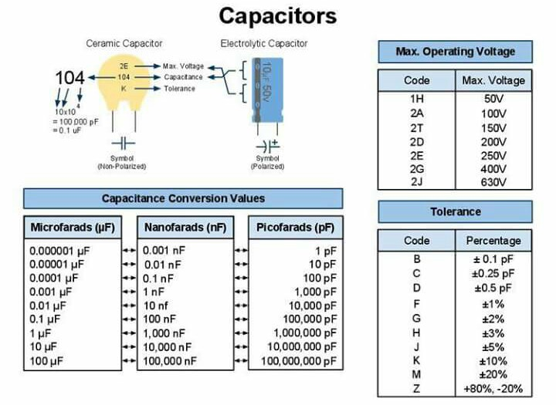
 | 22 | 25 | Semilog | Eletrolítico | Sim | Azul | 4
-
+
 | 22 | 250 | Siemens | Eletrolítico | Sim | Laranja | 5 |  | Tipos | Cores
-
+
-
+
 | 47 | 63 | Semilog | Eletrolítico | Sim | Azul | 10 |  | Eletrolítico | Verde
-
+
 | 47 | 40 | Log | Eletrolítico | Sim | Azul | 5 |  | Poliéster | Azul
-
+
 | 47 | 25 | Semilog | Eletrolítico | Sim | Azul | 5 |  | Cerâmico | Laranja
-
+
 | 47 | 25 | Siemens | Eletrolítico | Sim | Laranja | 1 |  | Tântalo | Azul Claro
-
+
 | 47 | 50 | Samsung | Eletrolítico | Sim | Verde | 3 |  | Mica | Vermelho
-
+
 | 100 | 63 | Semilog | Eletrolítico | Sim | Azul | 6 |  | SMD | Amarelo
-
+
-
+
 | 100 | 16 | Log | Eletrolítico | Sim | Azul | 5 |  | Variável | Preto
-
+
 | 100 | 25 | Semilog | Eletrolítico | Sim | Azul | 5 |  | Óleo e Papel | Bege
-
+
 | 100 | 10 | Siemens | Eletrolítico | Sim | Laranja | 1 |  |  | Branco
-
+
 | 100 | 25 | Siemens | Eletrolítico | Sim | Laranja | 4
-
+
 | 100 | 35 | Samsung | Eletrolítico | Sim | Verde | 3
-
+
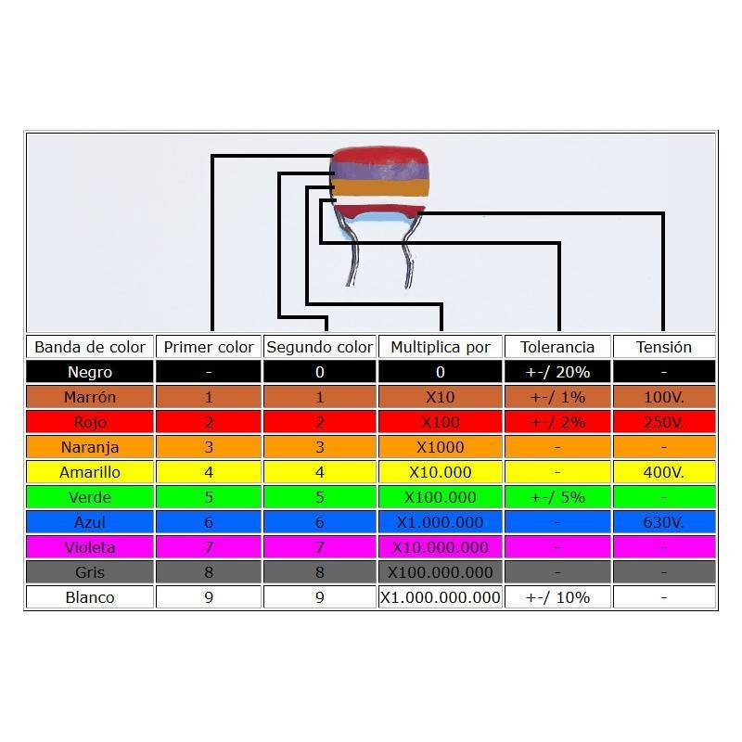
 | 100 | 50 | Samsung | Eletrolítico | Sim | Verde | 1
-
+
-
+
 | 100 | 25 | Samsung | Eletrolítico | Sim | Verde | 1
-
+
 | 100 | 16 | Semilog | Eletrolítico | Sim | Azul | 20
-
+
 | 100 | 16 | Nichicon | Eletrolítico | Sim | Azul Claro | 3
-
+
 | 100 | 10 | Siemens | Tântalo | Sim | Laranja | 24
-
+
 | 220 | 25 | Log | Eletrolítico | Sim | Azul | 4
-
+
 | 220 | 16 | Log | Eletrolítico | Sim | Azul | 5
-
+
-
+
 | 220 | 200 | Siemens | Eletrolítico | Sim | Laranja | 1
-
+
 | 220 | 200 | Samsung | Eletrolítico | Sim | Verde | 1
-
+
 | 220 | 25 | Samsung | Eletrolítico | Sim | Verde | 3
-
+
 | 220 | 6.3 | Nichicon | Eletrolítico | Sim | Azul Claro | 1
-
+
 | 220 | 6.3 | Siemens | Eletrolítico | Sim | Amarelo | 1
-
+
 | 470 | 40 | Log | Eletrolítico | Sim | Azul | 5
-
+
 | 470 | 16 | Log | Eletrolítico | Sim | Azul | 5
-
+
 | 470 | 40 | Siemens | Eletrolítico | Sim | Laranja | 2
-
+
 | 470 | 50 | Samsung | Eletrolítico | Sim | Verde | 3
-
+
 | 470 | 25 | Samsung | Eletrolítico | Sim | Verde | 3
-
+
 | 470 | 10 | Sem Marca | Eletrolítico | Sim | Amarelo | 1
-
+
 | 1000 | 40 | Log | Eletrolítico | Sim | Azul | 5
-
+
 | 1000 | 25 | Semilog | Eletrolítico | Sim | Azul | 5
-
+
 | 1000 | 25 | Samsung | Eletrolítico | Sim | Verde | 3
-
+
 | 1000 | 16 | Samsung | Eletrolítico | Sim | Verde | 3
-
+
 | 1000 | 25 | Siemens | Eletrolítico | Sim | Laranja | 1
-
+
 | 2000 | 25 | Log | Eletrolítico | Sim | Preto | 1
-
+
 | 2200 | 16 | Semilog | Eletrolítico | Sim | Azul | 10
-
+
 | 2200 | 25 | Siemens | Eletrolítico | Sim | Laranja | 1
-
+
 | 2200 | 16 | Siemens | Eletrolítico | Sim | Laranja | 1
-
+
 | 2200 | 25 | Samsung | Eletrolítico | Sim | Verde | 3
-
+
 | 2200 | 6.3 | Sem Marca | Eletrolítico | Sim | Amarelo | 1
-
+
 | 2200 | 16 | Samwha | Eletrolítico | Sim | Preto | 1
-
+
 | 4700 | 10 | Siemens | Eletrolítico | Sim | Laranja | 1
-
+
 | 4700 | 16 | Siemens | Eletrolítico | Sim | Laranja | 1
-
+
 | 4700 | 2000 | Siemens | Cerâmico | Não | Laranja | 60
-
+
-
+
 | Não sei | Não sei | Sem Marca | Cerâmico | Não | Vermelho | 23
-
+
 | Não sei | Não sei | Sem Marca | Cerâmico | Não | Vermelho | 19
-
+
 | Não sei | Não sei | Sem Marca | Cerâmico | Não | Vermelho | 28
-
+
 | Não sei | Não sei | Sem Marca | Cerâmico | Não | Azul | 15
-
+
 | Não sei | Não sei | Sem Marca | Cerâmico | Não | Bege | 22
-
+
 | Não sei | Não sei | Sem Marca | Cerâmico | Não | Amarelo | 23
-
+
-
+
 | Não sei | Não sei | Sem Marca | Cerâmico | Não | Amarelo | 47
-
+
 |  |  |  | Cerâmico | Não |  | 9
-
+
 |  |  |  |  |  |  | 0
-
+
 |  |  |  |  |  |  | 0
-
+
 |  |  |  |  |  |  | 0
-
+
 |  |  |  |  |  |  | 0
-
+
-
+
 |  |  |  |  |  |  | 0
-
+
 |  |  |  |  |  |  | 0
-
+
 |  |  |  |  |  |  | 0
-
+
 |  |  |  |  |  |  | 0
 |  |  |  |  |  |  | 0
 |  |  |  |  |  |  | 0
 |  |  |  |  |  |  | 0
 |  |  |  |  |  |  | 0
 |  |  |  |  |  |  | 0
 |  |  |  |  |  |  | 0
 |  |  |  |  |  |  | 0
 |  |  |  |  |  |  | 0
 |  |  |  |  |  |  | 0
 |  |  |  |  |  |  | 0
 |  |  |  |  |  |  | 0
 |  |  |  |  |  |  | 0
 |  |  |  |  |  |  | 0
 |  |  |  |  |  |  | 0
 |  |  |  |  |  |  | 0
 |  |  |  |  |  |  | 0
 |  |  |  |  |  |  | 0
 |  |  |  |  |  |  | 0
 |  |  |  |  |  |  | 0
 |  |  |  |  |  |  | 0
 |  |  |  |  |  |  | 0
 |  |  |  |  |  |  | 0
 |  |  |  |  |  |  | 0
 |  |  |  |  |  |  | 0
 |  |  |  |  |  |  | 0
 |  |  |  |  |  |  | 0
 |  |  |  |  |  |  | 0
 |  |  |  |  |  |  | 0
 |  |  |  |  |  |  | 0
 |  |  |  |  |  |  | 0
 |  |  |  |  |  |  | 0
 |  |  |  |  |  |  | 0
 |  |  |  |  |  |  | 0
 |  |  |  |  |  |  | 0
 |  |  |  |  |  |  | 0
 |  |  |  |  |  |  | 0
 |  |  |  |  |  |  | 0
 |  |  |  |  |  |  | 0
 |  |  |  |  |  |  | 0
 |  |  |  |  |  |  | 0
 |  |  |  |  |  |  | 0

Resistores
Resistores

-
+
-
+
-
+
Resistência (Ω) | 1ª Faixa | 2ª Faixa | 3ª Faixa | Multiplicador | Tolerância | Qtd | Cor | 1ª Faixa | 2ª Faixa | 3ª Faixa | * Multiplicador (Ω) | Tolerância
1.0 | Marrom | Preto |  | Dourado | Dourado | 10 | Preto | 0 | 0 | 0 | 1 | -
3.3 | Laranja | Laranja |  | Dourado | Dourado | 10 | Marrom | 1 | 1 | 1 | 10 | ± 1% | 4 Faixas
-
+
5.1 | Verde | Marrom |  | Dourado | Dourado | 4 | Vermelho | 2 | 2 | 2 | 100 | ± 2%
-
+
5.6 | Verde | Azul |  | Dourado | Dourado | 7 | Laranja | 3 | 3 | 3 | 1000 | -
-
+
6.2 | Azul | Vermelho |  | Dourado | Dourado | 2 | Amarelo | 4 | 4 | 4 | 10000 | -
-
+
10.0 | Marrom | Preto |  | Preto | Dourado | 2 | Verde | 5 | 5 | 5 | 100000 | ± 0,5% | 5 Faixas
-
+
22.0 | Vermelho | Vermelho |  | Preto | Dourado | 27 | Azul | 6 | 6 | 6 | 1000000 | ± 0,25%
-
+
47.0 | Amarelo | Violeta |  | Preto | Dourado | 3 | Violeta | 7 | 7 | 7 | 10000000 | ± 0,1%
-
+
47.0 |  |  |  |  | Vermelho | 5 | Cinza | 8 | 8 | 8 | - | ± 0,05%
-
+
65.0 | Azul | Verde |  | Preto | Dourado | 1 | Branco | 9 | 9 | 9 | - | -
-
+
100.0 | Marrom | Preto |  | Marrom | Dourado | 28 | Dourado | - | - | - | 0.1 | ± 5%
-
+
100.0 | Marrom | Preto | Preto | Preto | Marrom | 2 | Prateado | - | - | - | 0.01 | ± 10%
-
+
120.0 | Marrom | Vermelho |  | Marrom | Dourado | 8
-
+
150.0 | Marrom | Verde |  | Marrom | Dourado | 3 | Quantidade
-
+
180.0 | Marrom | Cinza |  | Marrom | Dourado | 3 | 369
-
+
220.0 | Vermelho | Vermelho |  | Marrom | Dourado | 3
-
+
270.0 | Vermelho | Violeta |  | Marrom | Dourado | 33
-
+
390.0 | Laranja | Branco |  | Marrom | Dourado | 3
-
+
410.0 | Amarelo | Marrom |  | Marrom | Dourado | 1
-
+
560.0 | Verde | Azul |  | Marrom | Dourado | 29
-
+
650.0 | Azul | Verde |  | Marrom | Dourado | 4
-
+
680.0 | Azul | Cinza |  | Marrom | Dourado | 1
-
+
1,000.0 | Marrom | Preto |  | Vermelho | Dourado | 22
-
+
1,500.0 | Marrom | Verde |  | Vermelho | Dourado | 2
-
+
1,500.0 |  |  |  |  | Vermelho | 5
-
+
1,540.0 | Marrom | Verde | Amarelo | Marrom | Marrom | 6 | Eletrolítico
-
+
2,200.0 | Vermelho | Vermelho |  | Vermelho | Dourado | 2 | Poliéster
-
+
2,200.0 | Vermelho | Vermelho |  | Vermelho | Amarelo | 5 | Cerâmico
-
+
3,300.0 | Laranja | Laranja |  | Vermelho | Dourado | 1 | Tântalo
-
+
3,900.0 | Laranja | Branco |  | Vermelho | Dourado | 1 | Mica
-
+
4,700.0 | Amarelo | Violeta |  | Vermelho | Dourado | 55 | SMD
-
+
5,000.0 | Preto | Verde |  | Laranja | Dourado | 3 | Variável
-
+
5,600.0 | Verde | Azul |  | Vermelho | Dourado | 2 | Óleo e Papel
-
+
6,500.0 | Azul | Verde |  | Vermelho | Dourado | 8
-
+
6,800.0 | Azul | Cinza |  | Vermelho | Dourado | 1
-
+
9,100.0 | Branco | Marrom |  | Vermelho | Dourado | 1
-
+
9,300.0 | Branco | Laranja |  | Vermelho | Vermelho | 1
-
+
10,000.0 | Marrom | Preto |  | Laranja | Dourado | 3
-
+
12,100.0 | Marrom | Vermelho | Marrom | Vermelho | Marrom | 1
-
+
12,200.0 | Marrom | Vermelho | Vermelho | Vermelho | Amarelo | 2
-
+
15,000.0 | Marrom | Verde |  | Laranja | Dourado | 4
-
+
22,000.0 | Vermelho | Vermelho |  | Laranja | Dourado | 4
-
+
27,000.0 | Vermelho | Violeta |  | Laranja | Dourado | 6
-
+
39,000.0 | Laranja | Branco |  | Laranja | Dourado | 10
-
+
131,000.0 | Marrom | Laranja | Marrom | Laranja | Marrom | 12
-
+
220,000.0 | Vermelho | Vermelho |  | Amarelo | Dourado | 9
-
+
230,000.0 | Vermelho | Laranja |  | Amarelo | Dourado | 1
-
+
560,000.0 | Verde | Azul |  | Amarelo | Dourado | 2
-
+
931,000.0 | Branco | Laranja | Marrom | Laranja | Marrom | 1
-
+
1,190,000.0 | Marrom | Marrom | Branco | Amarelo | Vermelho | 5
-
+
10,000,000.0 | Marrom | Preto |  | Azul | Amarelo | 3
33,000,000.0 | Laranja | Laranja |  | Azul | Amarelo | 2
-
+
-
+
0.0 |  |  |  |  |  | 0
0.0 |  |  |  |  |  | 0

Leds
Leds

-
+
-
+
-
+
Cor | Tensão (V) | Tipo | Qtd | Cores
Vermelho |  | Fino | 5 | Vermelho
Amarelo |  | Grande | 12 | Verde
-
+
Verde |  | Grande | 26 | Amarelo
-
+
Vermelho |  | Grande | 31 | Branco
-
+
Vermelho |  | Pequeno | 13
-
+
-
Branco |  | Quadrado | 1
-
+
Verde |  | Quadrado | 2
Vermelho |  | Quadrado | 2
-
+
-
+
 |  |  | 0
 |  |  | 0

